Sheet1
清流县疾控中心2026年宣传品采购计划表
品名 | 总数 | 宣传标语 | 份数 | 预算单价 | 预算总价 | 参数要求 | 参考图片
雨伞 | 700 | 防治艾滋病 你我同参与 | 300 | 30 | 9000 | 晴雨两用三折伞(10骨)；伞骨材质:钢骨；伞布材质:聚酯纤维(银胶)；伞的克重:>400克；伞面撑开弧形:≥120cm，里面直径:≥110cm，高度≥70cm，收起高度不超过 30cm | 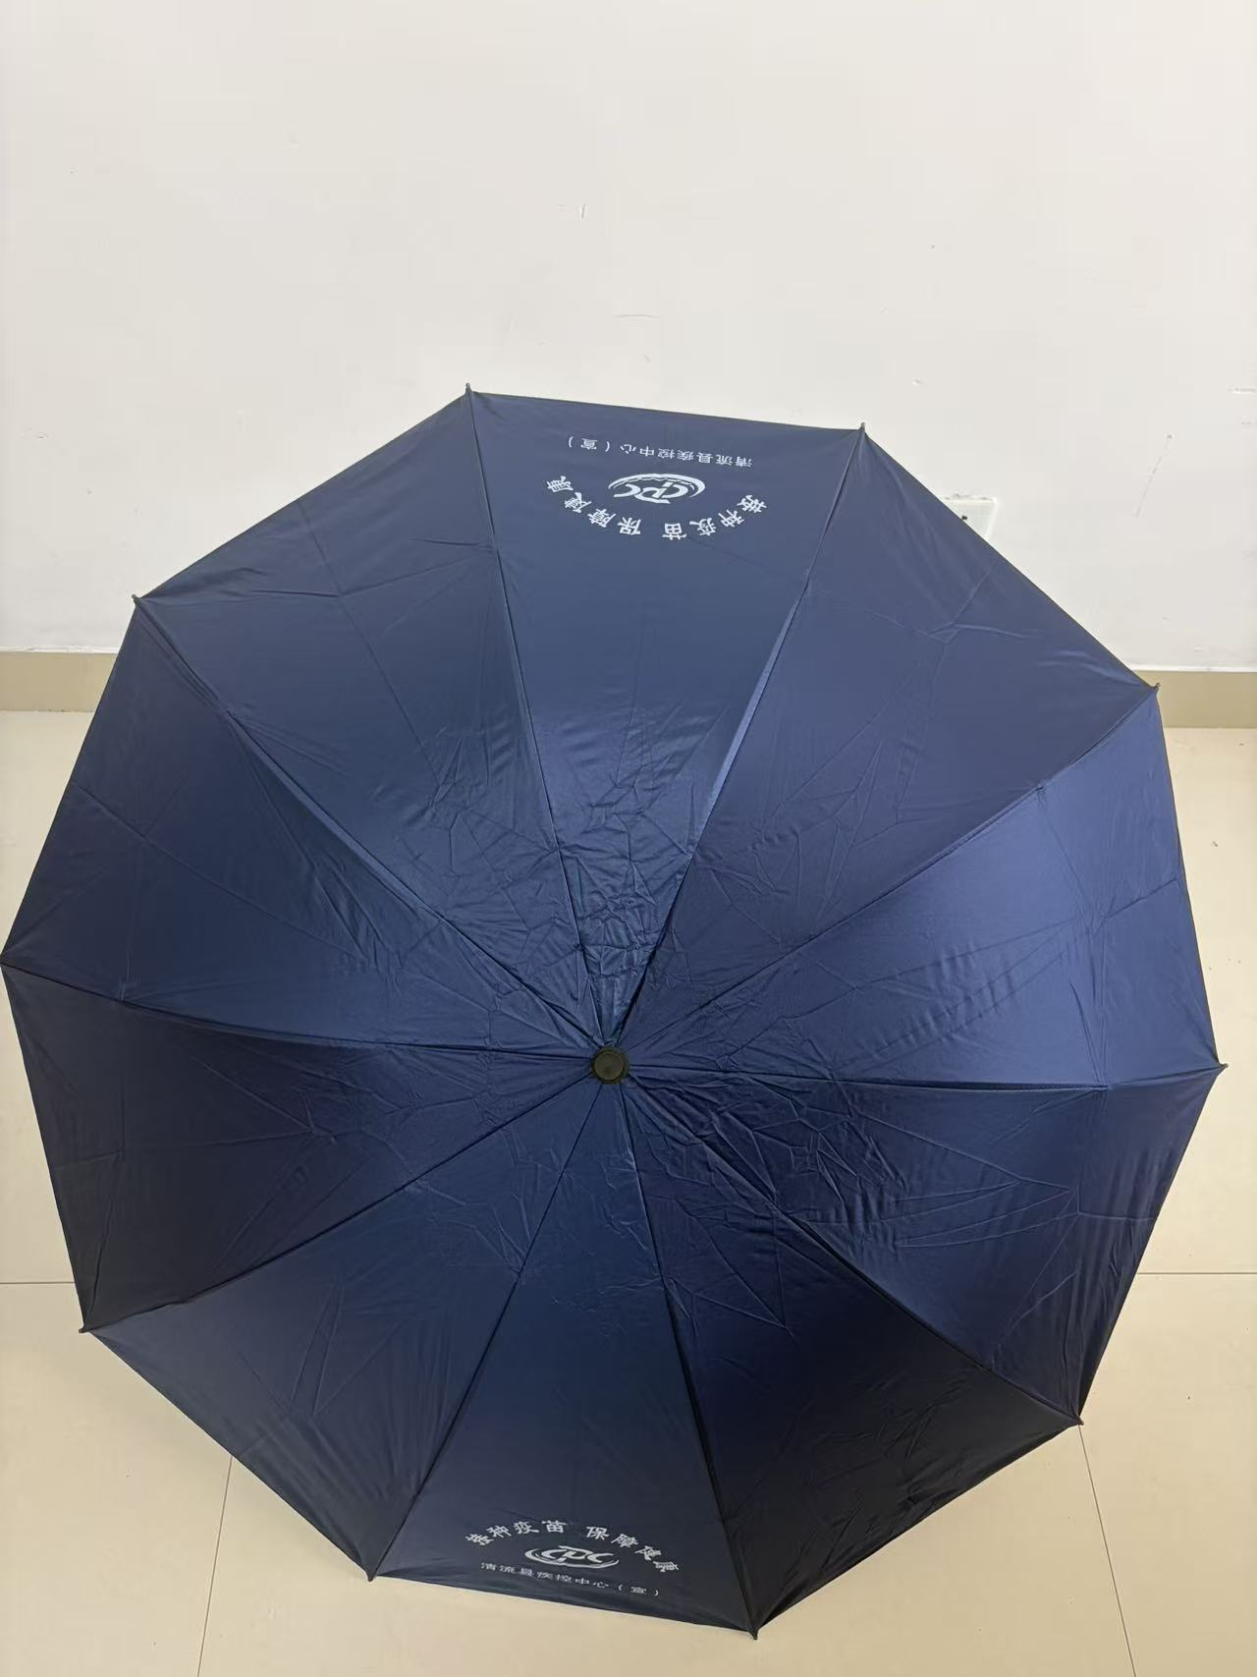 | 各类样品至少邮寄一份
 |  | 科学补碘，促进儿童健康成长；关注孕妇补碘，预防出生缺陷 | 100 | 30 | 3000
 |  | 预防接种，苗助健康，全民行动 | 300 | 30 | 9000
无纺布袋 | 1500 | 防治艾滋病 你我同参与 | 500 | 2.5 | 1250 | 竖款，尺寸≥高38*宽30*侧10，重量≥90克 | 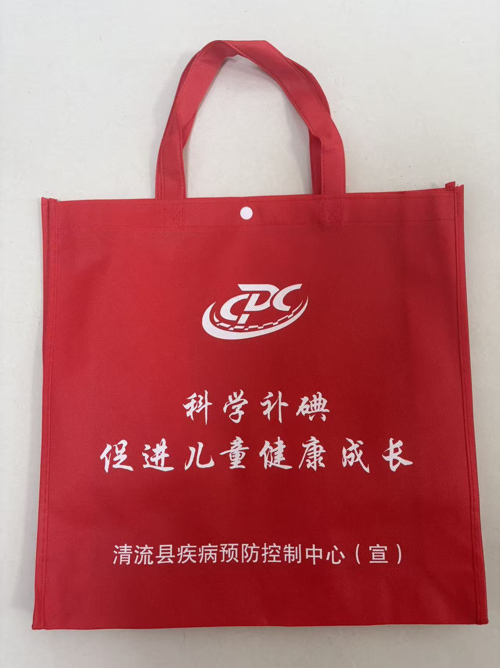
 |  | 科学补碘，促进儿童健康成长；关注孕妇补碘，预防出生缺陷 | 200 | 2.5 | 500
 |  | 健身健心 你我同行 | 500 | 2.5 | 1250
 |  | 让健康知识深入人心，让健康行为走进生活 | 300 | 2.5 | 750
跳绳 | 3000 | 强肌健骨 运动为主 | 3000 | 10 | 30000 | 绳长≥2.8m，绳体直径≥6mm，手柄材质：ABS，长度可调节，可计数
围裙 | 500 | 科学补碘，促进儿童健康成长 | 300 | 20 | 6000 | 防水挂脖围裙，材质：优质涤纶（口袋外面为吸水绒布），尺寸≥76*72cm
 |  | 关注孕妇补碘，预防出生缺陷 | 200 | 20 | 4000
抽纸 | 2900 | 主动检测 知艾防艾 | 1000 | 3 | 3000 | 开口贴膜，外盒规格≥22*12*7.5（纸盒装） 纸巾规格≥18*18*3层，≥100抽 | 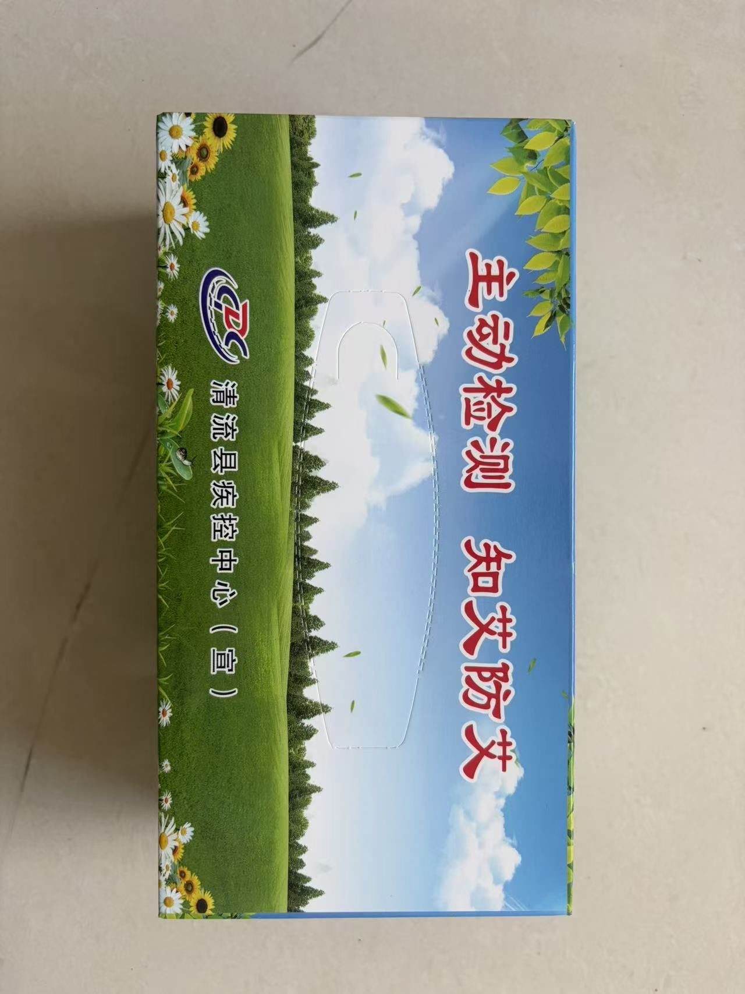
 |  | 让健康知识深入人心，让健康行为走进生活 | 300 | 3 | 900
 |  | 预防接种，苗助健康，全民行动 | 500 | 3 | 1500
 |  | 科学补碘，促进儿童健康成长；关注孕妇补碘，预防出生缺陷 | 200 | 3 | 600
 |  | 健身健心 你我同行 | 400 | 3 | 1200
 |  | 预防接种，苗助健康，全民行动 | 500 | 3 | 1500
笔记本 | 1500 | 科学补碘，促进儿童健康成长（防治碘缺乏病的最好方法是食盐加碘，通过服用含碘保健品和食用海带、紫菜、贝类等富碘食物补碘，特殊地区，可采用碘油或碘片） | 600 | 10 | 6000 | 尺寸≥14*21cm,材质：封面为耐磨pu、内页50张（含5张铜版纸插图）（印刷业详见附件2） | 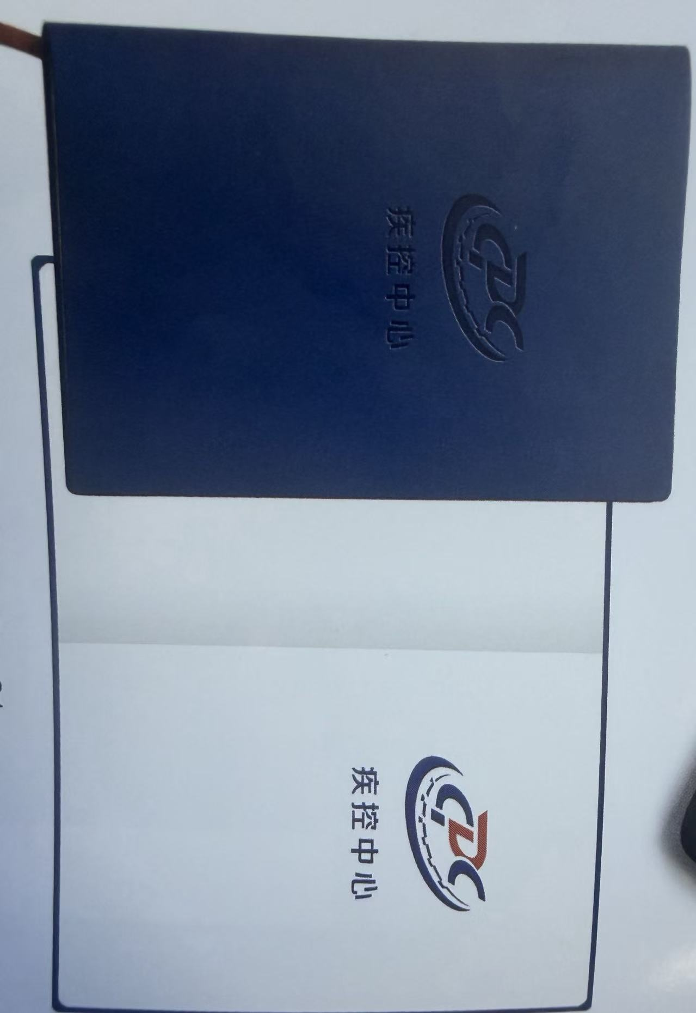
 |  | 让健康知识深入人心，让健康行为走进生活 | 900 | 10 | 9000 | 尺寸≥14*21cm,材质：封面为耐磨pu、内页50张（含5张铜版纸插图）（印刷业详见附件3）
手机支架 | 300 | 预防接种，苗助健康，全民行动 | 150 | 10 | 1500 | 材质：工程塑料、硅胶撑脚、底部加重稳定，双面图文，折叠尺寸≥12.5*8*2.5cm，展开尺寸≥12.5*8*13cm， | 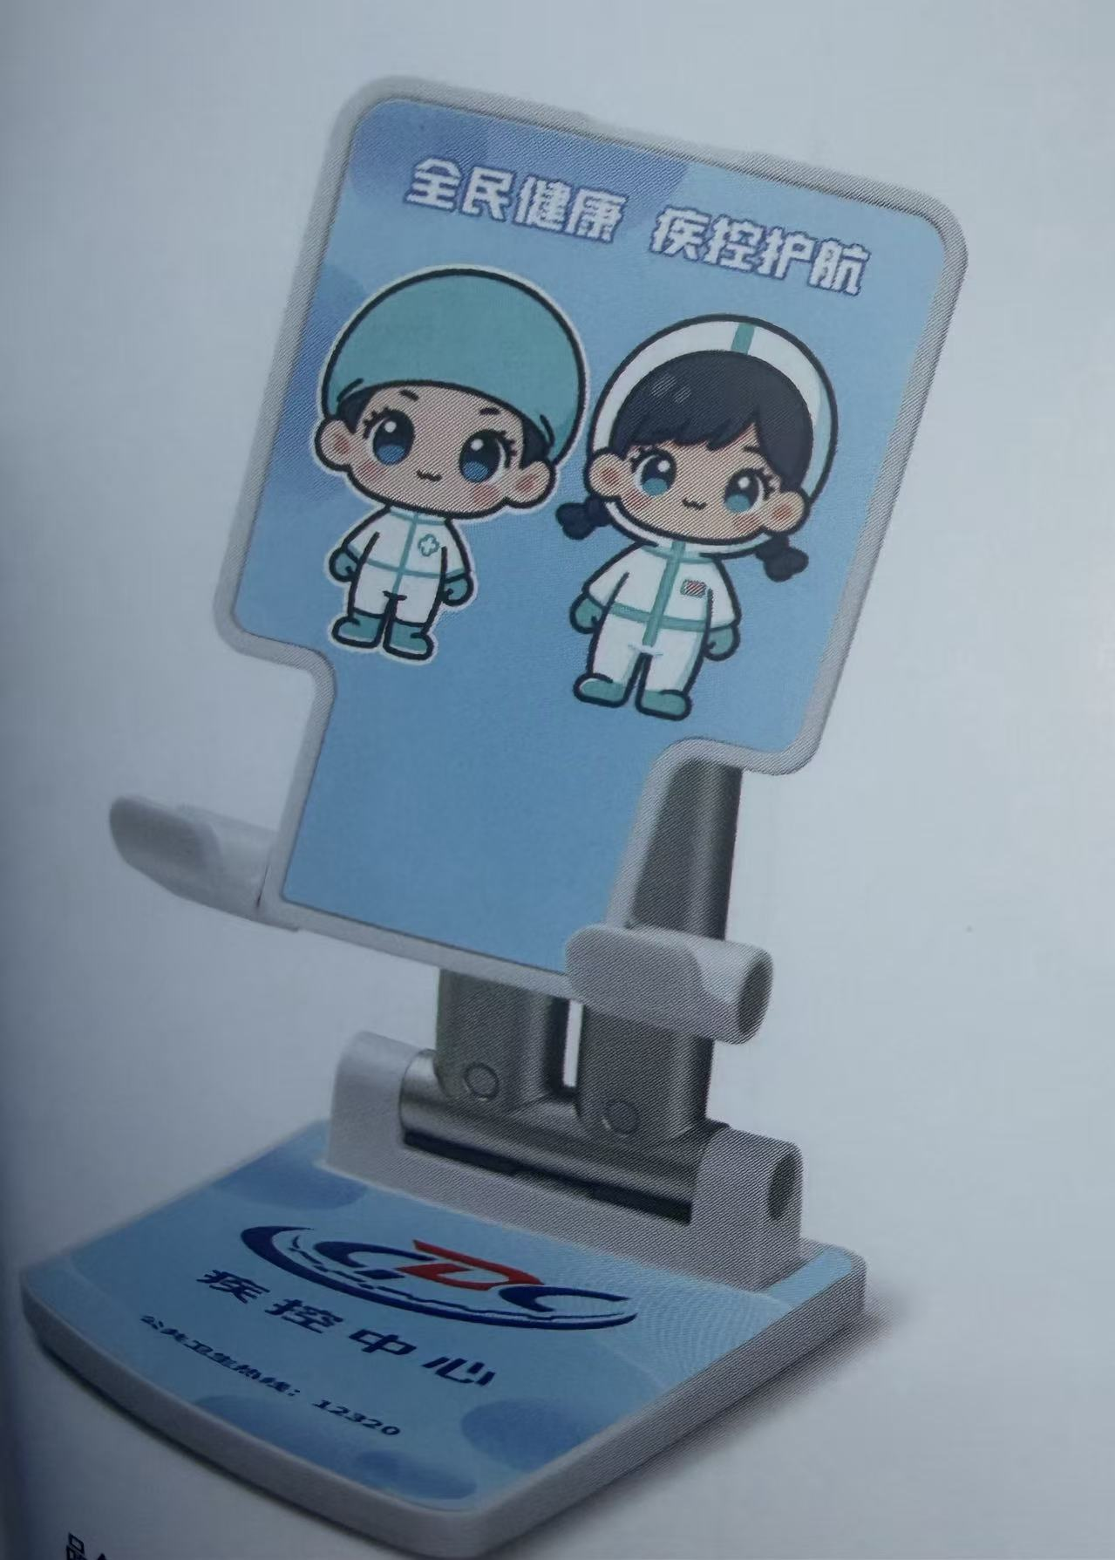
 |  | 防治艾滋病 你我同参与 | 150 | 10 | 1500
合 计 |  |  | 10400 |  | 91450

